Sobre a Hashtag

Nossas Redes Sociais
Canal Youtube Hashtag Treinamentos
Perfil Instagram Hashtag Treinamentos
Minicursos de Excel Gratuitos
Excel Impressionador

Quer saber mais sobre o nosso Curso Completo de Excel? Clique no link abaixo para garantir sua vaga na próxima turma:
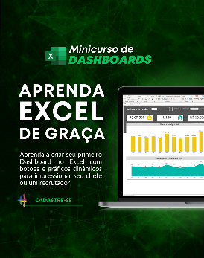

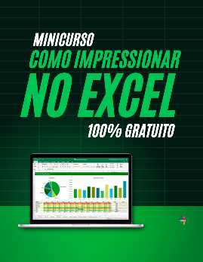

Quem somos
Com dezenas de milhares de alunos treinados em todo o Brasil, a Hashtag Treinamentos sabe exatamente como ajudar seus alunos a se tornarem referências onde trabalham ou onde pensam em trabalhar.
Todos os nossos programas são extremamente didáticos, com índice de satisfação superior a 98,3% e levam qualquer um do básico até o nível Impressionador, que está além do avançado.


Minicurso de Dashboards
Minicurso de 10 temas mais cobrados no merdado
Minicurso de como Impressionar no Excel

Para ter acesso ao minicurso, basta clicar nas imagens de interesse!

Instruções
Planilha de Gestão de Compras - Instruções

Planiha Fornecedores
Planilha Funcionários
Planilha Cotações
Planilha Compras
Planilha Análise Preços
Planilha Gestão Compras

Preencher a tabela com informações dos fornecedores. Incluir tanto as empresas que já fornecem quanto os que estão sendo cotados. Os fornecedores cadastrados nessa planilha aparecerão no cadastro de cotações e de compras.
Preencher a tabela com informações dos funcionários. Na primeira tabela da planilha serão preenchidos os funcionários responsáveis pelas compras e na segunda tabela serão preenchidos os funcionários responsáveis por aprovarem as compras. É importante manter a primeira opção "aguardando aprovação" na segunda tabela.
Planilha onde são preenchidas as cotações. A cotação é uma etapa que antecede a compra dos produtos e serve para realizar pesquisa de preços e prazos de entrega, a fim de verificar qual fornecedor consegue proporcionar melhores condições. Para cada produto, é possível cotar com até três fornecedores e manter o registro de cotações anteriores pode permitir analisar quais fornecedores costumam oferecer condições melhores para cada tipo de produto.
Dashboard onde é possível analisar as compras da empresa como um todo a cada ano. É possível selecionar o ano para que os gráficos sejam atualizados. Permite analisar o total gasto com compras ao longo do ano e com quais fornecedores foram realizadas mais compras.
Planilha onde são preenchidas compras efetivamente realizadas pela empresa. Ao preencher o produto comprado, a planilha preenche automaticamente a categoria e unidade relativa ao produto (Kg, litros, unidades, etc). É importante que todas as informações sejam preenchidas para permitir análises mais complexas e histórico mais completo.
Dashboard onde é possível analisar as compras de um produto a cada ano. É possível selecionar o produto e ano desejado para que os gráficos sejam atualizados. Permite avaliar o valor total gasto por mês e o valor unitário do produto ao longo do ano. Com esse dashboard, é possível realizar análises de variação de preço e de demanda por cada produto.

Planilha Produtos

Preencher a tabela com informações dos produtos que são atualmente comprados e que estão sendo cotados. Os produtos cadastrados nessa planilha aparecerao no cadastro de cotações, compras e nos dashboards.

Análise de Preços
 | Análise de Preços

Produto | Ano
BebidaQWD | 2021

 | Jan-21 | Feb-21 | Mar-21 | Apr-21 | May-21 | Jun-21 | Jul-21 | Aug-21 | Sep-21 | Oct-21 | Nov-21 | Dec-21
Quantidade de Itens | 0 | 0 | 0 | 0 | 49 | 70 | 43 | 30 | 0 | 0 | 0 | 0
Quantidade de Compras | 0 | 0 | 0 | 0 | 1 | 1 | 1 | 1 | 0 | 0 | 0 | 0
Preço Total Compras | R$ 0.00 | R$ 0.00 | R$ 0.00 | R$ 0.00 | R$ 49.00 | R$ 70.20 | R$ 42.80 | R$ 30.40 | R$ 0.00 | R$ 0.00 | R$ 0.00 | R$ 0.00
Preço Unitário | R$ 0.00 | R$ 0.00 | R$ 0.00 | R$ 0.00 | R$ 1.00 | R$ 1.00 | R$ 1.00 | R$ 1.00 | R$ 0.00 | R$ 0.00 | R$ 0.00 | R$ 0.00

Gestão de Compras
 | Análise de Compras no Ano

 | Valor R$ no ano
Outros | 292.00
BebidaQWD | 962.00
MercadoriaHGD | 1532.00
CombustivelRTO | 2226.00
Ano
2021
 | Total Compras
Jan-21 | R$ 363.00
Feb-21 | R$ 324.00
Mar-21 | R$ 333.00
Apr-21 | R$ 334.00
May-21 | R$ 542.00
Jun-21 | R$ 661.00
Jul-21 | R$ 350.00
Aug-21 | R$ 371.00
Sep-21 | R$ 427.00
Oct-21 | R$ 431.00
Nov-21 | R$ 523.00
Dec-21 | R$ 353.00

